SL
R E G I O N E M O R L I C K A L A N Š K R O U N 2 0 1 4
28. ročník mezinárodního cyklistického závodu juniorů / 28th edition of international cycling race of juniors
 |  |  |  |  |  |  |  |  | Com.no.: 1/31
Datum / Date: 08.08.2014 |  |  |  |  |  |  |  |  | Místo konání / Place: Lanškroun (CZE) | Místo konání / Place: Jindřichův Hradec (CZE)
Startovní listina / Start list

POŘ. | ST.Č. | KÓD UCI | PŘÍJMENÍ A JMÉNO | KLUB | LICENCE | KATEG. | DRUŽSTVO | ČAS | ZTRÁTA
Rank | Race no. | UCI code | Surname and name | Team | Licence | Categ. | Group | Time | GAP

 | 1 | GER19970725 | MAGDEBURG Tobias | RSV SONNEBERG | THÜ173735 | JUNIOR* | TUR
 | 2 | GER19960829 | SCHUCHMANN Franz-Leon | RSV SONNEBERG | THÜ173330 | JUNIOR | TUR
 | 3 | GER19970102 | ZEISE Paul | RSC TURBINE ERFURT | THÜ173430 | JUNIOR* | TUR
 | 4 | GER19960212 | SCHUBERT Erik | RV ELXLEBEN | THÜ170276 | JUNIOR | TUR
 | 5 | GER19960418 | JÄGELER Robert | RV ELXLEBEN | THÜ172211 | JUNIOR | TUR
 | 6 | GER19970811 | LINTZEL Philip | RSC TURBINE ERFURT | THÜ173079 | JUNIOR* | TUR
 | 7 | GER19970419 | BURCHARDT Karl | RSC TURBINE ERFURT | THÜ173418 | JUNIOR* | TUR
 | 8 | GER19980416 | KÄßMANN Fabian | 1.RSV 1886 GREIZ | THÜ173410 | CADET | TUR
 | 9 | GER19980730 | PLUNTKE Moritz | RSC TURBINE ERFURT | THÜ173593 | CADET | TUR
 | 10 | GER19970316 | WELTZ Niclas | RSC TURBINE ERFURT | THÜ173103 | JUNIOR* | TUR
 | 11 | GER19961026 | FRANZ Paul | JUNIOREN SCHWALBE TEAM SACHSEN | SAC 134886 | JUNIOR | SCW
 | 12 | GER19960405 | WITTE Reinhard | JUNIOREN SCHWALBE TEAM SACHSEN | SAC 141671 | JUNIOR | SCW
 | 13 | GER19970125 | FRANZ Toni | JUNIOREN SCHWALBE TEAM SACHSEN | SAC 134961 | JUNIOR* | SCW
 | 14 | GER19970806 | BINAY Noah | JUNIOREN SCHWALBE TEAM SACHSEN | SAC 142218 | JUNIOR* | SCW
 | 15 | GER19980114 | BONNES Julius | JUNIOREN SCHWALBE TEAM SACHSEN | SAC 142150 | CADET | SCW
 | 16 | GER19981217 | ZÖTTLER Jacob | JUNIOREN SCHWALBE TEAM SACHSEN | SAC 135443 | CADET | SCW
 | 17 | GER19980912 | CLAUSS Marc | JUNIOREN SCHWALBE TEAM SACHSEN | SAC 135276 | CADET | SCW
 | 18 | GER19980906 | ZSCHOCKE Maximilian | JUNIOREN SCHWALBE TEAM SACHSEN | SAC 135079 | CADET | SCW
 | 21 | GER19960322 | DICKEL Jorge | RG BERLIN | 03.15928.12 | JUNIOR | RGB
 | 22 | GER19980505 | HAUPT Tarik | RG BERLIN | BER 032308 | CADET | RGB
 | 23 | GER19981211 | POUL Rudolph | RG BERLIN | BER 032411 | CADET | RGB
 | 24 | GER19980223 | PLAMBECK Philipp | RG BERLIN | HAM062726 | CADET | RGB
 | 31 | CZE19960423 | MORÁVEK Zdeněk | ALLTRAINING.CZ | 19314 | JUNIOR | REM
 | 32 | CZE19970916 | KUNT Lukáš | REMERX - MERIDA TEAM KOLÍN | 14658 | JUNIOR* | REM
 | 33 | CZE19970913 | VOJÍŘ Jaroslav | REMERX - MERIDA TEAM KOLÍN | 12178 | JUNIOR* | REM
 | 34 | CZE19960513 | SCHUBERT Štěpán | REMERX MERIDA TEAM JUNIOR | 19574 | JUNIOR | REM
 | 35 | CZE19970320 | KUTIŠ Martin | ALLTRAINING.CZ | 19969 | JUNIOR* | REM
 | 41 | CZE19960310 | ŠULC Jakub | KOLA-BBM.CZ | 3358 | JUNIOR | KOO
 | 42 | CZE19961125 | ANDRŠ Jakub | KC KOOPERATIVA SG JABLONEC N.N | 12251 | JUNIOR | KOO
 | 43 | CZE19990209 | HONZÁK David | KC KOOPERATIVA SG JABLONEC N.N | 14334 | CADET* | KOO
 | 44 | CZE19960213 | JUREČKA Jiří | KC KOOPERATIVA SG JABLONEC N.N | 5366 | JUNIOR | KOO
 | 45 | CZE19960630 | LEHKÝ Roman | KC KOOPERATIVA SG JABLONEC N.N | 9859 | JUNIOR | KOO
 | 46 | CZE19980811 | NOVOTNÝ Jakub | KC KOOPERATIVA SG JABLONEC N.N | 19278 | CADET | KOO
 | 47 | CZE19960509 | PRENĚK Ondřej | KC KOOPERATIVA SG JABLONEC N.N | 19279 | JUNIOR | KOO
 | 48 | CZE19981009 | SIRŮČEK Václav | KC KOOPERATIVA SG JABLONEC N.N | 8749 | CADET | KOO
 | 49 | CZE19960703 | ŠÍREK Adrian | KC KOOPERATIVA SG JABLONEC N.N | 12955 | JUNIOR | KOO
 | 50 | CZE19960203 | VRÁNA Dominik | KC KOOPERATIVA SG JABLONEC N.N | 8884 | JUNIOR | KOO
 | 51 | CZE19980726 | POKORNÝ Petr | ACK STARÁ VES NAD ONDŘEJNICÍ | 9870 | CADET | GLI
 | 52 | POL19961008 | ZLOTOWICZ Patryk | KLUCZBORK | OPO-016 | JUNIOR | GLI
 | 53 | CZE19980914 | TRACHTULEC Petr | CK FESO PETŘVALD | 20073 | CADET | GLI
 | 54 | POL19960621 | TROSZOK Robert | GRUPA KOLARSKA GLIWICE BA | SLA231 | JUNIOR | GLI
 | 55 | POL19981009 | FABIAN Marcel | GRUPA KOLARSKA GLIWICE BA | SLA012 | CADET | GLI
 | 56 | POL19970322 | FOLTYN Maciej | GRUPA KOLARSKA GLIWICE BA | SLA219 | JUNIOR* | GLI
 | 57 | POL19970825 | GRZEGORZYCA Dominik | GRUPA KOLARSKA GLIWICE BA | SLA008 | JUNIOR* | GLI
 | 58 | CZE19970902 | VÝVODA Jan | TJ SIGMA HRANICE | 7780 | JUNIOR* | GLI
 | 59 | CZE19960727 | PREJDA Václav | SK JIŘÍ TEAM OSTRAVA | 16035 | JUNIOR | GLI
 | 61 | POL19960305 | PRZEWIĘDA Paweł | DSR AUTHOR GÓRNIK WAŁBRZYCH | DLS177 | JUNIOR | GOR
 | 62 | POL19970228 | SKIBIŃSKI Krzysztof | DSR AUTHOR GÓRNIK WAŁBRZYCH | DLS161 | JUNIOR* | GOR
 | 63 | POL19960116 | GORZAWSKI Kamil | DSR AUTHOR GÓRNIK WAŁBRZYCH | DLS164 | JUNIOR | GOR
 | 64 | POL19960504 | POLKOWSKI Bartłomiej | DSR AUTHOR GÓRNIK WAŁBRZYCH | DLS162 | JUNIOR | GOR
 | 65 | POL19970608 | BISKUP Bartosz | DSR AUTHOR GÓRNIK WAŁBRZYCH | DLS272 | JUNIOR* | GOR
 | 66 | POL19980719 | NOWAK Michał | DSR AUTHOR GÓRNIK WAŁBRZYCH | DLS163 | CADET | GOR
 | 71 | SVK19970730 | MEŇUŠ Tomáš | CYCLING ACADEMY BRATISLAVA | 6668 | JUNIOR* | SLA
 | 72 | SVK19960505 | GANC Marek | SLÁVIA ŠG TRENČÍN | 5847 | JUNIOR | SLA
 | 73 | SVK19970207 | GAVENDA Miroslav | SLÁVIA ŠG TRENČÍN | 6366 | JUNIOR* | SLA
 | 74 | SVK19980324 | KOVÁČ Milan | SLÁVIA ŠG TRENČÍN | 5908 | CADET | SLA
 | 75 | SVK19981117 | ZEMAN Alex | SLÁVIA ŠG TRENČÍN | 6021 | CADET | SLA
 | 81 | CZE19980303 | KOUDELA Dominik | TJ KOVO PRAHA | 13590 | CADET | KOV
 | 82 | CZE19960127 | ŠIPOŠ Marek | TJ KOVO PRAHA | 17984 | JUNIOR | KOV
 | 83 | CZE19960724 | BECHYNĚ Matěj | VZW TIELTSE RENNERSCLUB - JIELKER GELDHOF | 14315 | JUNIOR | KOV
 | 84 | BEL19970116 | PENNINCK Jens | VZW TIELTSE RENNERSCLUB - JIELKER GELDHOF | 35143 | JUNIOR* | KOV
 | 85 | CZE19970804 | SPUDIL Martin | SP KOLO LOAP SPECIALIZED | 10880 | JUNIOR* | KOV
 | 91 | CZE19970324 | DUBOVSKÝ Jakub | TJ FAVORIT BRNO | 13738 | JUNIOR* | FAV
 | 92 | CZE19970414 | DVOŘÁK Jakub | TJ FAVORIT BRNO | 14284 | JUNIOR* | FAV
 | 93 | CZE19960424 | GRUBER Pavel | TJ FAVORIT BRNO | 13075 | JUNIOR | FAV
...
 | 1 | GER19970725 | MAGDEBURG Tobias | RSV SONNEBERG | THÜ173735 | JUNIOR* | TUR
 | 182 | AUT19960709 | KOPFAUF Markus | LRV STEIERMARK | 100827 | JUNIOR | LRV
 | 183 | AUT19961121 | KROGER Klemens | LRV STEIERMARK | 100828 | JUNIOR | LRV
 | 184 | AUT19961024 | STATTMANN Lukas | LRV STEIERMARK | 100830 | JUNIOR | LRV
 | 185 | AUT19960302 | TAFERNER Stefan | LRV STEIERMARK | 100831 | JUNIOR | LRV
 | 186 | AUT19970406 | WINTER Stefan | LRV STEIERMARK | 100838 | JUNIOR* | LRV
 | 187 | AUT19970913 | DALLINGER Christian | LRV STEIERMARK | 100350 | JUNIOR* | LRV
 | počet závodíků / num. of riders: 130

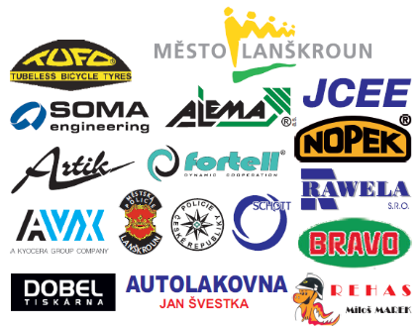
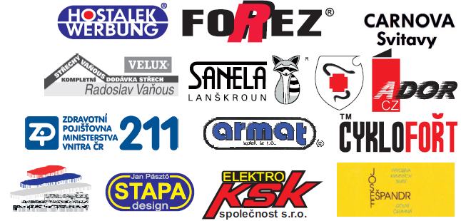
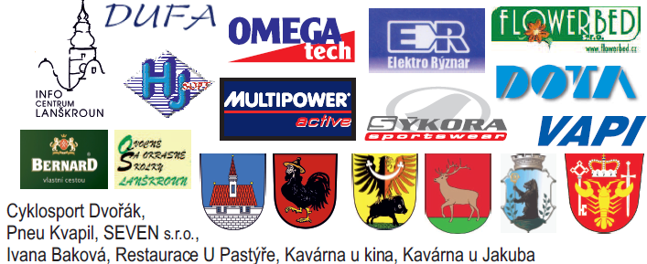

Legend: / DNF Did Not Finish - nedokončil / DNS Did Not Start - nestartoval / DSQ Disqualified - diskvalifikován / REL Relegated - odvolán / OTL Over Time Limit - po limitu

